상품제안서
면 스포츠 전사타올 30수100g | 상품코드: S25361

 |  |  |  |  |  |  | 02-713-8555 | www.synergygift.co.kr
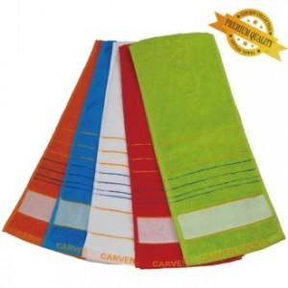 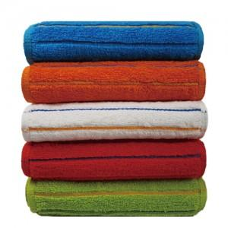 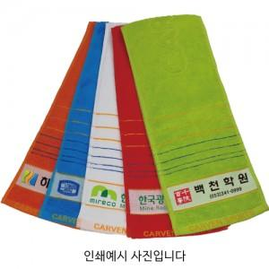

【상세/제작정보】

【인쇄/포장옵션】 | 풀칼라 / 포장지포장

【공급단가】 | 수량 | 200~ | 500~ | 1,000~ | 3,000~ | 5,000~
*VAT별도 | 단가 | 2,360원 | 2,270원 | 2,180원 | 2,100원 | 2,040원

【상품 URL】 | https://www.synergygift.co.kr:443/src/goods_detail.php?gdno=25361

